Hoja 1
Caso de uso: CREAR CUENTA | Historia de usuario: HU1
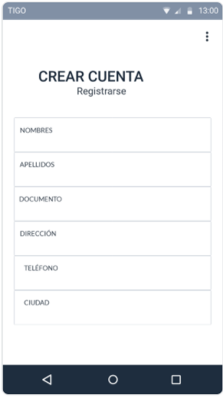 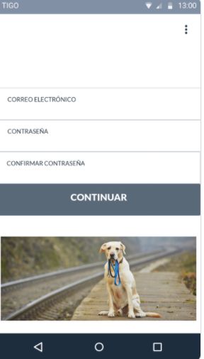 | Actor: POSTEADOR | Depende de: HU1
 | Descripción: Crear cuenta para los usuarios que deseen hacer una busqueda previa de sus mascotas
 | Criterio de Aceptación: - El sistema muestra la opción crear cuenta y un menú con la opción: Registrarse: - El usuario presiona el botón Registrarse - El sistema abre un formulario con los datos que debe llenar el usuario para realizar el registro - El usuario llena los siguientes datos: Nombres, apellidos, documento, dirección, telefono, ciudad, correo electronico, crear contraseña, confirma tu contraseña. - El usuario presiona el botón Registrarse. - El sistema inserta el registro en la base de datos y lanza el siguiente mensaje: "Su registro ha sido exitoso".
Elaborado por: Brian González - Claudia Betancur | Responsable: Brian González - Claudia Betancur | Version: 1.0 | Elaborado por: Brian González - Claudia Betancur | Responsable: Brian González - Claudia Betancur | Version: 1.0 | Elaborado por: Brian González - Claudia Betancur | Responsable: Brian González - Claudia Betancur | Version: 1.0 | Elaborado por: Brian González - Claudia Betancur | Responsable: Brian González - Claudia Betancur | Version: 1.0 | Elaborado por: Brian González - Claudia Betancur | Responsable: Brian González - Claudia Betancur | Version: 1.0 | Elaborado por: Brian González - Claudia Betancur | Responsable: Brian González - Claudia Betancur | Version: 1.0 | Elaborado por: Brian González - Claudia Betancur | Responsable: Brian González - Claudia Betancur | Version: 1.0 | Elaborado por: Brian González - Claudia Betancur | Responsable: Brian González - Claudia Betancur | Version: 1.0

Caso de uso: INICIAR SESIÓN | Historia de usuario: HU2
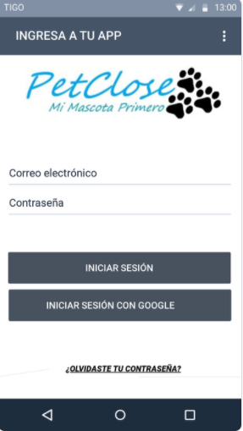 | Actor: POSTEADOR | Depende de: HU2
 | Descripción: Mostrar el campo "iniciar sesión"
 | Criterio de Aceptación: - El sistema muestra el campo de iniciar sesión y un menú con las siguientes opciones: iniciar sesión, iniciar sesión con google. -iniciar sesión: Usuario - El usuario digita su correo electronico Contraseña. - El usuario digita su contraseña - El usuario presiona el botón "iniciar sesión" iniciar sesión con google:
Elaborado por: Brian González - Claudia Betancur | Responsable: Brian González - Claudia Betancur | Version: 1.0 | Elaborado por: Brian González - Claudia Betancur | Responsable: Brian González - Claudia Betancur | Version: 1.0 | Elaborado por: Brian González - Claudia Betancur | Responsable: Brian González - Claudia Betancur | Version: 1.0 | Elaborado por: Brian González - Claudia Betancur | Responsable: Brian González - Claudia Betancur | Version: 1.0 | Elaborado por: Brian González - Claudia Betancur | Responsable: Brian González - Claudia Betancur | Version: 1.0 | Elaborado por: Brian González - Claudia Betancur | Responsable: Brian González - Claudia Betancur | Version: 1.0 | Elaborado por: Brian González - Claudia Betancur | Responsable: Brian González - Claudia Betancur | Version: 1.0 | Elaborado por: Brian González - Claudia Betancur | Responsable: Brian González - Claudia Betancur | Version: 1.0

Caso de uso: GESTIONAR IMAGENES | Historia de usuario: HU3
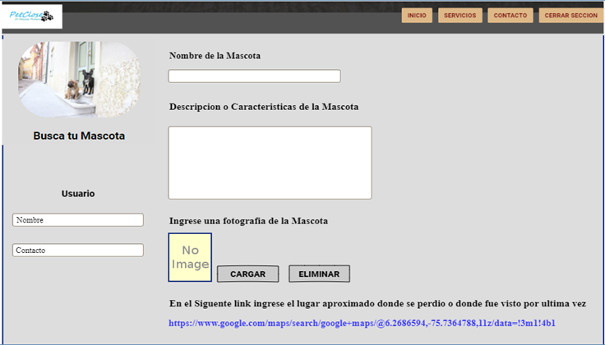 | Actor: POSTEADOR | Depende de: HU3
 | Descripción: Mostrar la opción de cargar, editar y eliminar imagenes.
 | Criterio de Aceptación: - El sistema muestra un campo llamado imagenes y un menú con las opciones: Cargar imagen: - El usuario presiona cargar imagen y se abrira la carpeta de su equipo donde podra seleccionar la imagen que desea subir a la página - Una vez se haya cargado la imagen seleccionada se habilitara el boton terminar y el sistema lanzará el siguiente mensaje: "su archivo se cargó correctamente". Editar: -En este boton, se podra actualizar la imagen. -Finalmente se habilitará el boton "terminar" para que la actualización sea efectiva. Eliminar: -Al pie de cada imagen aparecerá este botón de eliminar -En el momento que el usuario presione este boton, el sistema mostrará el siguiente mensaje: "¿Seguro que deseas eliminar?" ELIMINAR CANCELAR -Al presionar el campo "ELIMIAR" aparecerá el mensaje: "su archivo ha sido eliminado". -Al presionar el campo "CANCELAR" no se realiza ningun cambio, por ende quedará en la página de inicio nuevamente.
Elaborado por: Brian González - Claudia Betancur | Responsable: Brian González - Claudia Betancur | Version: 1.0 | Elaborado por: Brian González - Claudia Betancur | Responsable: Brian González - Claudia Betancur | Version: 1.0 | Elaborado por: Brian González - Claudia Betancur | Responsable: Brian González - Claudia Betancur | Version: 1.0 | Elaborado por: Brian González - Claudia Betancur | Responsable: Brian González - Claudia Betancur | Version: 1.0 | Elaborado por: Brian González - Claudia Betancur | Responsable: Brian González - Claudia Betancur | Version: 1.0 | Elaborado por: Brian González - Claudia Betancur | Responsable: Brian González - Claudia Betancur | Version: 1.0 | Elaborado por: Brian González - Claudia Betancur | Responsable: Brian González - Claudia Betancur | Version: 1.0 | Elaborado por: Brian González - Claudia Betancur | Responsable: Brian González - Claudia Betancur | Version: 1.0

Caso de uso: GESTIONAR LA UBICACIÓN DE LA MASCOTA | Historia de usuario: HU4
 | Actor: POSTEADOR | Depende de: HU4
 | Descripción: Mostrar las opciones en las cuales se pueda iniciar la busqueda de la mascota
 | Criterio de Aceptación: - El sistema muestra las opciones de ingresar, modificar y eliminar Ingresar: - En la pagina inicio aparecerá el botón ingresar datos, se desplegará un formulario donde el usurio llenará la información sobre la busqueda de la mascota perdida. -Una vez esten llenos los datos se habilitara el botón aceptar y automaticamente se generará la publicación Modificar -Al pie de la publicación aparecerá un boton de modificar donde el usuario podra editar información. Eliminar: -Al pie de cada publicación aparecerá este botón de eliminar -En el momento que el usuario presione este boton, el sistema mostrará el siguiente mensajes: "¿Seguro que deseas eliminar?" ELIMINAR CANCELAR -Al presionar el campo "ELIMIAR" aparecerá el mensaje: "su publicación ha sido eliminada". -Al presionar el campo "CANCELAR" no se realiza ningun cambio, por ende quedará en la página de inicio nuevamente.
Elaborado por: Brian González - Claudia Betancur | Responsable: Brian González - Claudia Betancur | Version: 1.0 | Elaborado por: Brian González - Claudia Betancur | Responsable: Brian González - Claudia Betancur | Version: 1.0 | Elaborado por: Brian González - Claudia Betancur | Responsable: Brian González - Claudia Betancur | Version: 1.0 | Elaborado por: Brian González - Claudia Betancur | Responsable: Brian González - Claudia Betancur | Version: 1.0 | Elaborado por: Brian González - Claudia Betancur | Responsable: Brian González - Claudia Betancur | Version: 1.0 | Elaborado por: Brian González - Claudia Betancur | Responsable: Brian González - Claudia Betancur | Version: 1.0 | Elaborado por: Brian González - Claudia Betancur | Responsable: Brian González - Claudia Betancur | Version: 1.0 | Elaborado por: Brian González - Claudia Betancur | Responsable: Brian González - Claudia Betancur | Version: 1.0

Caso de uso: GESTIONAR USUARIOS | Historia de usuario: HU5
 | Actor: ADMINISTRADOR | Depende de: HU5
 | Descripción: El administrador gestionará las cuentas del Posteador y del Guest
 | Criterio de Aceptación: - El administrador desde su plataforma podra hacer seguimiento de las cuentas que crearán los usuarios. Este administrador podrá: Modificar cuentas: - El administrador podrá acceder a las cuentas de los usuarios para modificarles los cambios de informacion, como el correo electrónico, nombre de la cuenta, telefono. Eliminar cuentas inactivas: -El administrador tendra la opción de eliminar cuentas que ya no estan activas o por petición del mismo usuario.
Elaborado por: Brian González - Claudia Betancur | Responsable: Brian González - Claudia Betancur | Version: 1.0 | Elaborado por: Brian González - Claudia Betancur | Responsable: Brian González - Claudia Betancur | Version: 1.0 | Elaborado por: Brian González - Claudia Betancur | Responsable: Brian González - Claudia Betancur | Version: 1.0 | Elaborado por: Brian González - Claudia Betancur | Responsable: Brian González - Claudia Betancur | Version: 1.0 | Elaborado por: Brian González - Claudia Betancur | Responsable: Brian González - Claudia Betancur | Version: 1.0 | Elaborado por: Brian González - Claudia Betancur | Responsable: Brian González - Claudia Betancur | Version: 1.0 | Elaborado por: Brian González - Claudia Betancur | Responsable: Brian González - Claudia Betancur | Version: 1.0 | Elaborado por: Brian González - Claudia Betancur | Responsable: Brian González - Claudia Betancur | Version: 1.0

Caso de uso: GESTIONAR CONSEJOS PARA MASCOTAS | Historia de usuario: HU6
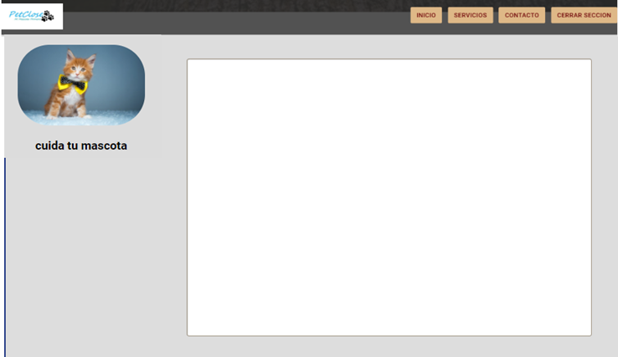 | Actor: ADMINISTRADOR | Depende de: HU6
 | Descripción: El administrador gestionará espacios para brindar tips e información relacionada con el cuidado de las mascotas
 | Criterio de Aceptación: - En el menu principal habra una opción llamada tips en el cual se brindará consejos prácticos sobre el cuidado general de las mascotas.
Elaborado por: Brian González - Claudia Betancur | Responsable: Brian González - Claudia Betancur | Version: 1.0 | Elaborado por: Brian González - Claudia Betancur | Responsable: Brian González - Claudia Betancur | Version: 1.0 | Elaborado por: Brian González - Claudia Betancur | Responsable: Brian González - Claudia Betancur | Version: 1.0 | Elaborado por: Brian González - Claudia Betancur | Responsable: Brian González - Claudia Betancur | Version: 1.0 | Elaborado por: Brian González - Claudia Betancur | Responsable: Brian González - Claudia Betancur | Version: 1.0 | Elaborado por: Brian González - Claudia Betancur | Responsable: Brian González - Claudia Betancur | Version: 1.0 | Elaborado por: Brian González - Claudia Betancur | Responsable: Brian González - Claudia Betancur | Version: 1.0 | Elaborado por: Brian González - Claudia Betancur | Responsable: Brian González - Claudia Betancur | Version: 1.0

Caso de uso: GESTIONAR PUBLICACIONES | Historia de usuario: HU7
 | Actor: POSTEADOR | Depende de: HU7
 | Descripción: Se mostrará la opcion de crear, editar y eliminar publicación
 | Criterio de Aceptación: - El sistema mostrará las opciones de crear, editar y eliminar las publicaciones Crear: -El usuario creará la publicación, describiendo informacion correspondiente de la mascota Editar: -Una vez el usuario haya creado la publicación tendrá la opción de cambiar informacion. Eliminar: -Este botón aparecerá debajo de la puclicación permitiendole al usuario eliminar la publicación cuando lo desee.
Elaborado por: Brian González - Claudia Betancur | Responsable: Brian González - Claudia Betancur | Version: 1.0 | Elaborado por: Brian González - Claudia Betancur | Responsable: Brian González - Claudia Betancur | Version: 1.0 | Elaborado por: Brian González - Claudia Betancur | Responsable: Brian González - Claudia Betancur | Version: 1.0 | Elaborado por: Brian González - Claudia Betancur | Responsable: Brian González - Claudia Betancur | Version: 1.0 | Elaborado por: Brian González - Claudia Betancur | Responsable: Brian González - Claudia Betancur | Version: 1.0 | Elaborado por: Brian González - Claudia Betancur | Responsable: Brian González - Claudia Betancur | Version: 1.0 | Elaborado por: Brian González - Claudia Betancur | Responsable: Brian González - Claudia Betancur | Version: 1.0 | Elaborado por: Brian González - Claudia Betancur | Responsable: Brian González - Claudia Betancur | Version: 1.0

Caso de uso: VISUALIZAR LISTADO DE MASCOTAS | Historia de usuario: HU8
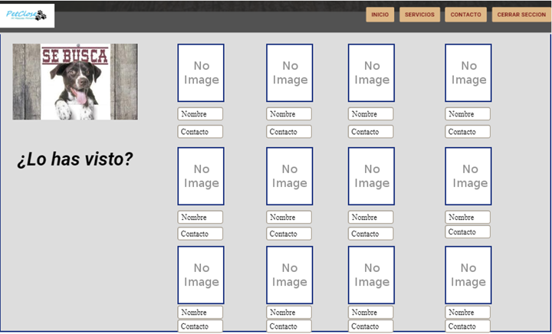 | Actor: POSTEADOR- GUEST | Depende de: HU8
 | Descripción: Se mostrará la opcion de visualizar el listado de mascotas
 | Criterio de Aceptación: - En el menu principal el sistema mostrará una opcion de visualizar: Visualizar -En esta opción se podra ver la cantidad de mascotas perdidas y las mascotas que han sido encontradas.
Elaborado por: Brian González - Claudia Betancur | Responsable: Brian González - Claudia Betancur | Version: 1.0 | Elaborado por: Brian González - Claudia Betancur | Responsable: Brian González - Claudia Betancur | Version: 1.0 | Elaborado por: Brian González - Claudia Betancur | Responsable: Brian González - Claudia Betancur | Version: 1.0 | Elaborado por: Brian González - Claudia Betancur | Responsable: Brian González - Claudia Betancur | Version: 1.0 | Elaborado por: Brian González - Claudia Betancur | Responsable: Brian González - Claudia Betancur | Version: 1.0 | Elaborado por: Brian González - Claudia Betancur | Responsable: Brian González - Claudia Betancur | Version: 1.0 | Elaborado por: Brian González - Claudia Betancur | Responsable: Brian González - Claudia Betancur | Version: 1.0 | Elaborado por: Brian González - Claudia Betancur | Responsable: Brian González - Claudia Betancur | Version: 1.0

Caso de uso: GESTIONAR COMENTARIOS | Historia de usuario: HU9
 | Actor: GUEST | Depende de: HU9
 | Descripción: Se mostrará la opcion de comentar, editar y eliminar.
 | Criterio de Aceptación: - El sistema mostrará las siguientes opciones debajo de una publicación: comentar, editar, eliminar Comentar: -En esta opción se podra realizar un comentario sobre las respectivas publicaciones Editar: -Una vez realizado el comentario se habilitara la opción de editarlo, donde se podra cambiar los argumentos comentados. Eliminar - Esta opción se habilitará luego de realizar el comentario permitiendole al usuario eliminarlo en cualquier momento.
Elaborado por: Brian González - Claudia Betancur | Responsable: Brian González - Claudia Betancur | Version: 1.0 | Elaborado por: Brian González - Claudia Betancur | Responsable: Brian González - Claudia Betancur | Version: 1.0 | Elaborado por: Brian González - Claudia Betancur | Responsable: Brian González - Claudia Betancur | Version: 1.0 | Elaborado por: Brian González - Claudia Betancur | Responsable: Brian González - Claudia Betancur | Version: 1.0 | Elaborado por: Brian González - Claudia Betancur | Responsable: Brian González - Claudia Betancur | Version: 1.0 | Elaborado por: Brian González - Claudia Betancur | Responsable: Brian González - Claudia Betancur | Version: 1.0 | Elaborado por: Brian González - Claudia Betancur | Responsable: Brian González - Claudia Betancur | Version: 1.0 | Elaborado por: Brian González - Claudia Betancur | Responsable: Brian González - Claudia Betancur | Version: 1.0

Caso de uso: GESTIONAR FOTOGRAFIAS DE LA MASCOTA ENCONTRADAS | Historia de usuario: HU10
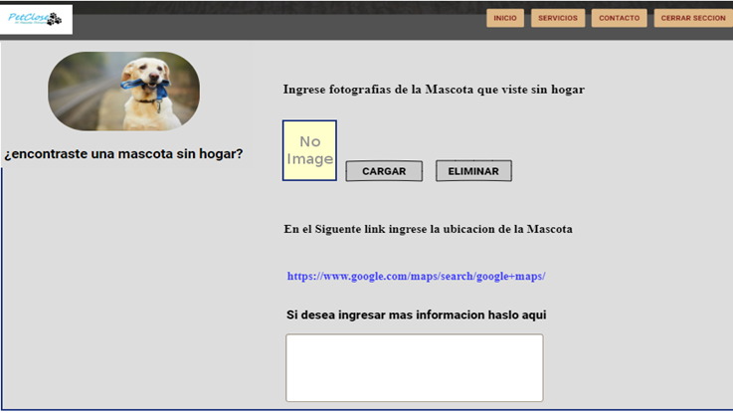 | Actor: GUEST | Depende de: HU10
 | Descripción: Se mostrará la opcion de cargar y eliminar fotografias
 | Criterio de Aceptación: -Dentro del menu principal habrá la opción de cargar y eliminar fotografias de mascotas encontradas. Cargar: - El usuario presiona cargar imagen y se abrira la carpeta de su equipo donde podra seleccionar la imagen que desea subir a la página - Una vez se haya cargado la imagen seleccionada se habilitara el boton continuar -Una vez el usuario presione el boton de continuar se le habilitara un espacio donde podrá describir informacion sobre la mascota encontrada. -Una vez el usuario haya cargado la imagen y haya descrito la información se le habilitara el boton terminar y el sistema lanzará el siguiente mensaje: "su publicación ha sido exitosa". Eliminar: -Al pie de cada publicación aparecerá este botón de eliminar -En el momento que el usuario presione este boton, el sistema mostrará el siguiente mensaje: "¿Seguro que deseas eliminar?" ELIMINAR CANCELAR -Al presionar el campo "ELIMIAR" aparecerá el mensaje: "su archivo ha sido eliminado". -Al presionar el campo "CANCELAR" no se realiza ningun cambio, por ende quedará en la página de inicio nuevamente.
Elaborado por: Brian González - Claudia Betancur | Responsable: Brian González - Claudia Betancur | Version: 1.0 | Elaborado por: Brian González - Claudia Betancur | Responsable: Brian González - Claudia Betancur | Version: 1.0 | Elaborado por: Brian González - Claudia Betancur | Responsable: Brian González - Claudia Betancur | Version: 1.0 | Elaborado por: Brian González - Claudia Betancur | Responsable: Brian González - Claudia Betancur | Version: 1.0 | Elaborado por: Brian González - Claudia Betancur | Responsable: Brian González - Claudia Betancur | Version: 1.0 | Elaborado por: Brian González - Claudia Betancur | Responsable: Brian González - Claudia Betancur | Version: 1.0 | Elaborado por: Brian González - Claudia Betancur | Responsable: Brian González - Claudia Betancur | Version: 1.0 | Elaborado por: Brian González - Claudia Betancur | Responsable: Brian González - Claudia Betancur | Version: 1.0

Caso de uso: RESTABLECER LA CONTRASEÑA | Historia de usuario: HU11
 | Actor: GUEST | Depende de: HU11
 | Descripción: Se mostrará la opcion de olvidar contraseña
 | Criterio de Aceptación: - En la pantalla de iniciar sesión el sistema mostrará la opcion de ¿olvidaste tu contraseña? ¿Olvidaste tu contraseña?: -Al presionar esta opción, el sistema lo llevará a la opción restablecer contraseña -En la opcion restablecer contraseña se habilitará los campos: Contraseña nueva, confirmar contraseña. -Una vez se indique la nueva contraseña aparecerá el siguiente mensaje: "hemos enviado un mensaje al correo electronico para verificar el restablecimiento de tu contraseña"
Elaborado por: Brian González - Claudia Betancur | Responsable: Brian González - Claudia Betancur | Version: 1.0 | Elaborado por: Brian González - Claudia Betancur | Responsable: Brian González - Claudia Betancur | Version: 1.0 | Elaborado por: Brian González - Claudia Betancur | Responsable: Brian González - Claudia Betancur | Version: 1.0 | Elaborado por: Brian González - Claudia Betancur | Responsable: Brian González - Claudia Betancur | Version: 1.0 | Elaborado por: Brian González - Claudia Betancur | Responsable: Brian González - Claudia Betancur | Version: 1.0 | Elaborado por: Brian González - Claudia Betancur | Responsable: Brian González - Claudia Betancur | Version: 1.0 | Elaborado por: Brian González - Claudia Betancur | Responsable: Brian González - Claudia Betancur | Version: 1.0 | Elaborado por: Brian González - Claudia Betancur | Responsable: Brian González - Claudia Betancur | Version: 1.0

Caso de uso: CERRAR SESION | Historia de usuario: HU12
 | Actor: POSTEADOR GUEST ADMINISTRADOR | Depende de: HU12
 | Descripción: Se mostrará la opcion de cerrar sesión
 | Criterio de Aceptación: - El sistema mostrará la opción de cerrar sesión en la pantalla de inicio. - Al presionar cerrar sesión aparecerá el siguiente mensaje: ¿Estas seguro que desea salir? Salir Cancelar -Al presionar "Salir" automaticamente se redireccionará a la pantalla de iniciar sesión -Al presionar "Cancelar" no se ejecutará ningun cambio.
Elaborado por: Brian González - Claudia Betancur | Responsable: Brian González - Claudia Betancur | Version: 1.0

